상품제안서
협립 77 이중방풍 컬러밴드 수동 골프우산 | 상품코드: S14585

 |  |  |  |  |  |  | 02-713-8555 | www.synergygift.co.kr
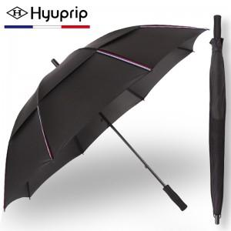

【상세/제작정보】

【인쇄/포장옵션】 | 실크, 원단 1도 인쇄 / 포장불가능

【공급단가】 | 수량 | 50~ | 100~ | 300~ | 1,000~ | 2,000~
*VAT별도 | 단가 | 13,650원 | 13,440원 | 13,120원 | 12,600원 | 12,070원

【상품 URL】 | https://www.synergygift.co.kr:443/src/goods_detail.php?gdno=13778

